BangChung

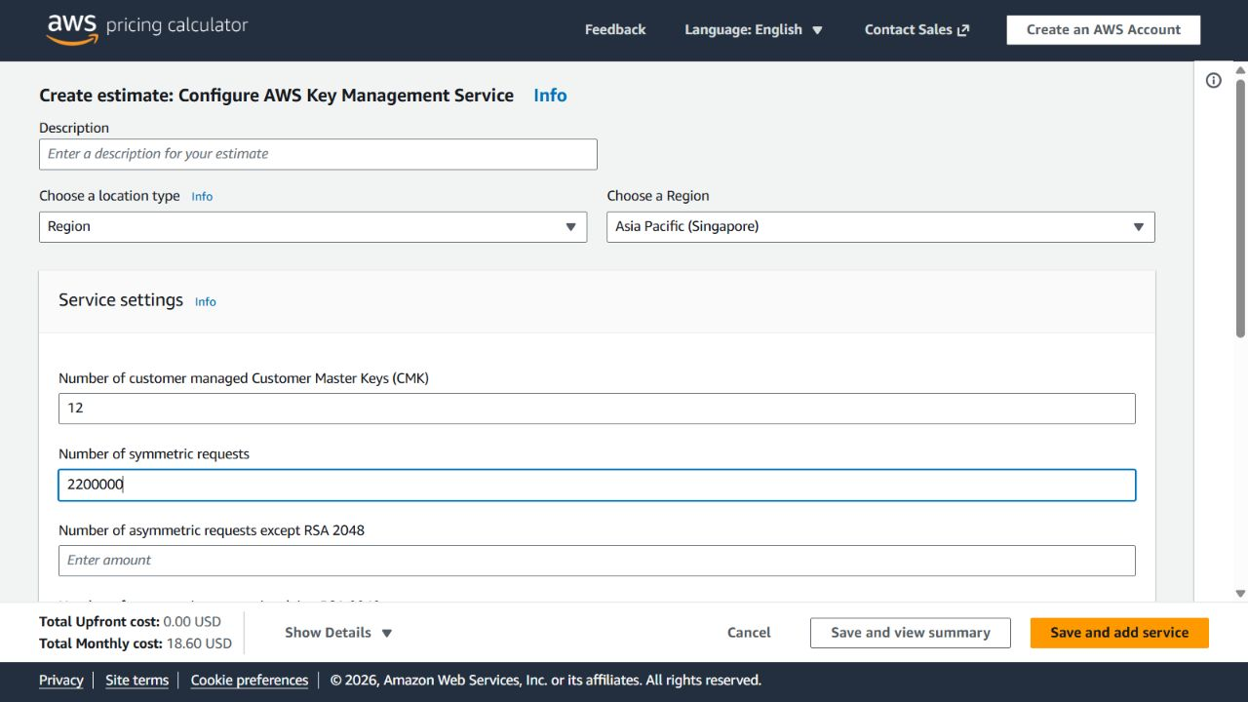
evidence_id | Mô tả | Link nguồn | Ngày chụp | Ảnh chụp thực tế / ghi nhận
E01 | Thành evidence: EC2 pricing; SHA-256 5c59c10b24cf83e406d2219e3f59fece348605f164ef40bae9ba775a7f43adbc | https://aws.amazon.com/ec2/pricing/on-demand/ | 2026-10-16 | Attached image: E01.jpg
E03 | Thành evidence: KMS calculator; pricing/rotation; regional Price List; SHA-256 81bc6ede6a837562b37ed079e6f51a41797a7ac83628cf55dc683e3cf7bc8363 | https://calculator.aws/#/createCalculator/KMS | 2026-10-16 | Attached image: E03-region.jpg
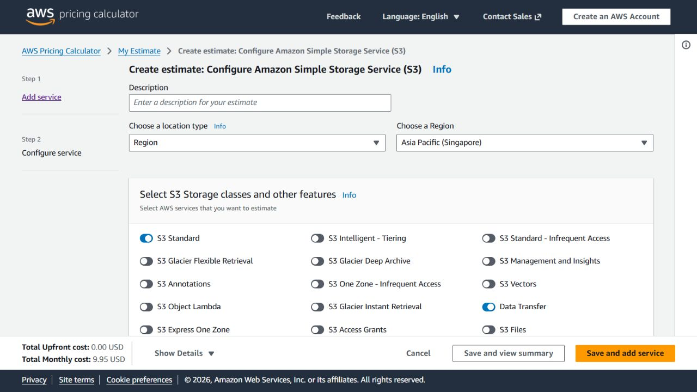
E04 | Thành evidence: S3 calculator; S3 pricing; regional Price List; SHA-256 fc216fd358f98b44195df5b1bc0d585501ff44c617a5f9758ea58ed5f504bd2b | https://calculator.aws/#/createCalculator/S3 | 2026-10-16 | Attached image: E04-region.jpg
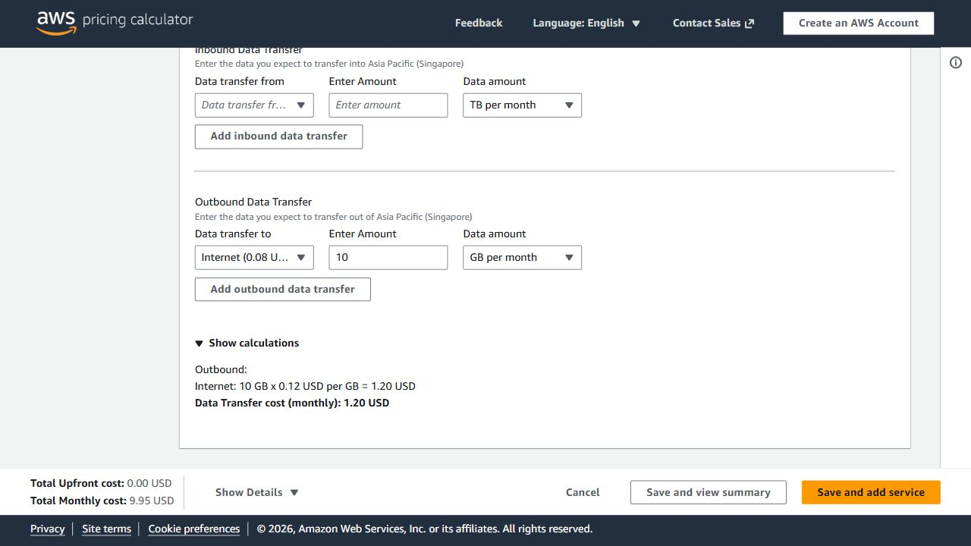
E05 | Thành evidence: S3 calculator; AWS Data Transfer Price List; SHA-256 2606e0ec52cd86b5831f8bb8b7cae558b5bb9d46e894d380d5b263d2c9a9f123 | https://calculator.aws/#/createCalculator/S3 | 2026-10-16 | Attached image: E05.jpg
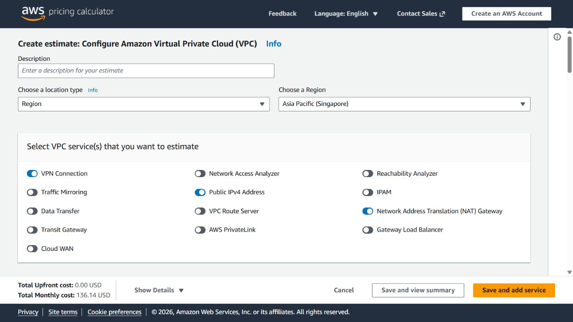
E07 | Thành evidence: VPC calculator; VPC pricing; interface endpoint Price List; SHA-256 f123891af111f427367a49bfc61b75f8b1bbadde3036bafcac50256ed96ba8a8 | https://calculator.aws/#/createCalculator/VPC | 2026-10-16 | Attached image: E07-region.jpg
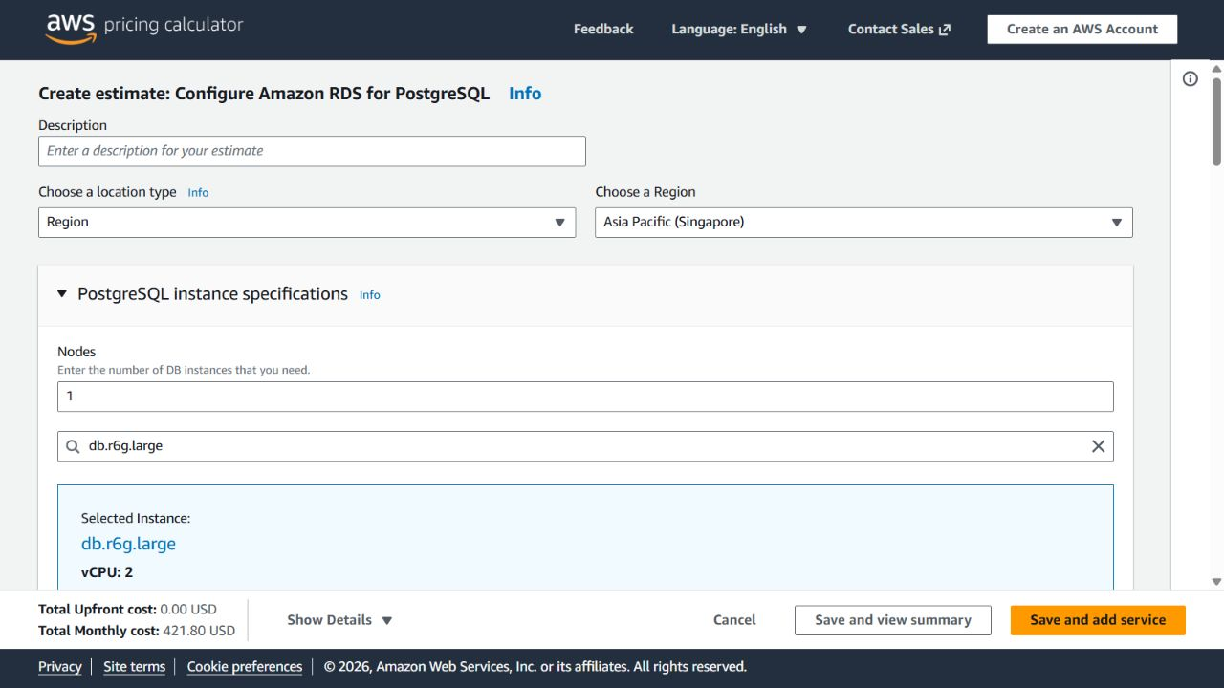
E08 | Thành evidence: RDS calculator; pricing; regional Price List; SHA-256 e40210d3cc83399f56b8b371ec9e592eee76ef403841acccb37c6cc10699e472 | https://calculator.aws/#/createCalculator/RDSPostgreSQL | 2026-10-16 | Attached image: E08-region.jpg
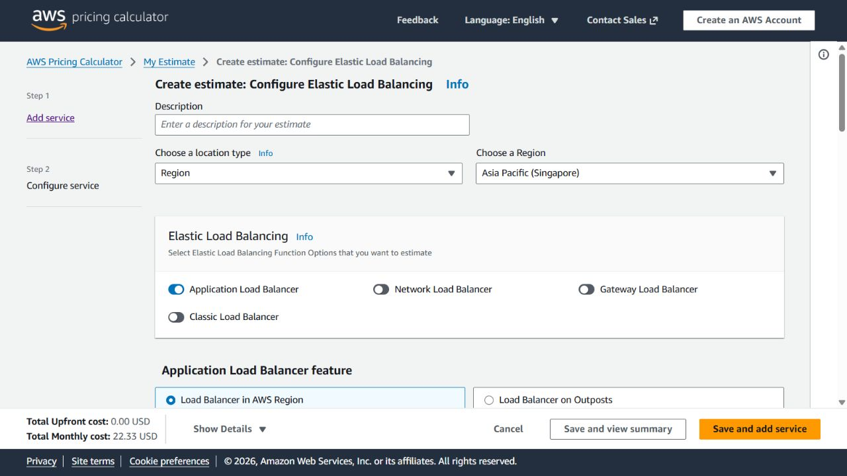
E09 | Thành evidence: ALB calculator; ELB pricing; regional Price List; SHA-256 b21a311bff21f869c6d6d7ccc0234b88e3c79caf61fe89680a0a670e83af8c05 | https://calculator.aws/#/createCalculator/ElasticLoadBalancing | 2026-10-16 | Attached image: E09-region.jpg
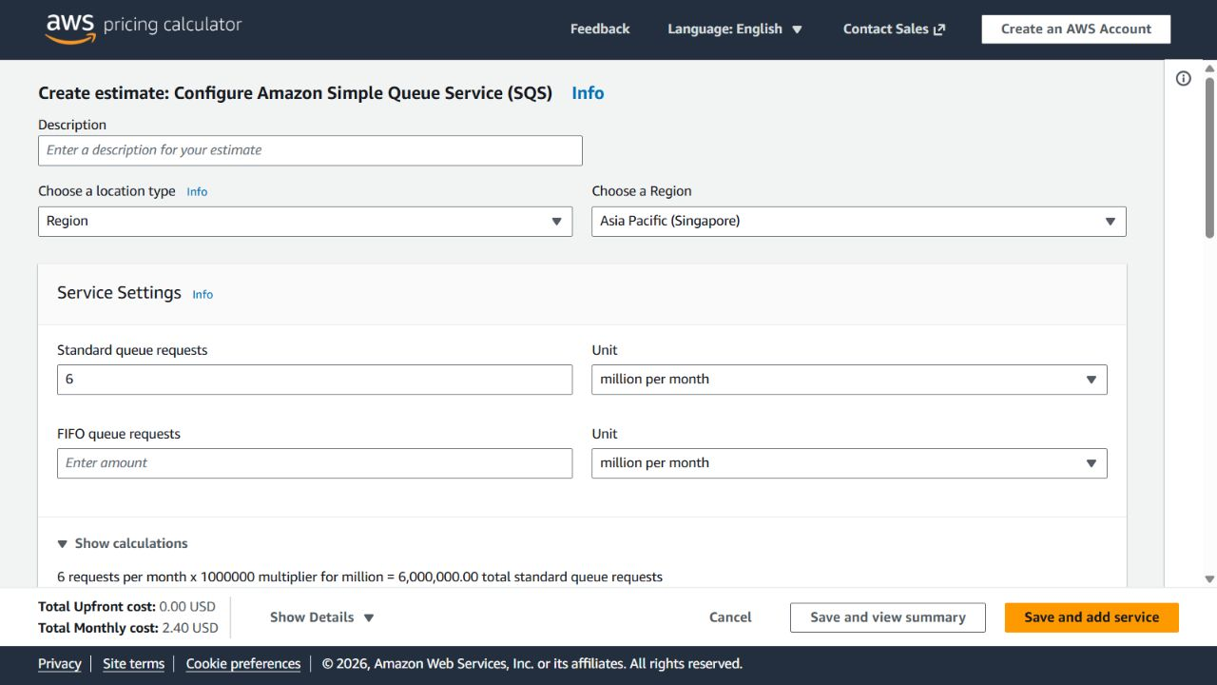
E10 | Thành evidence: SQS calculator; SQS pricing; regional Price List; SHA-256 376bb523e9a8c7f65cb30cb0ec0f2e50f5c0d349ea6dedb4c8326db99add94b4 | https://calculator.aws/#/createCalculator/SQS | 2026-10-16 | Attached image: E10-region.jpg
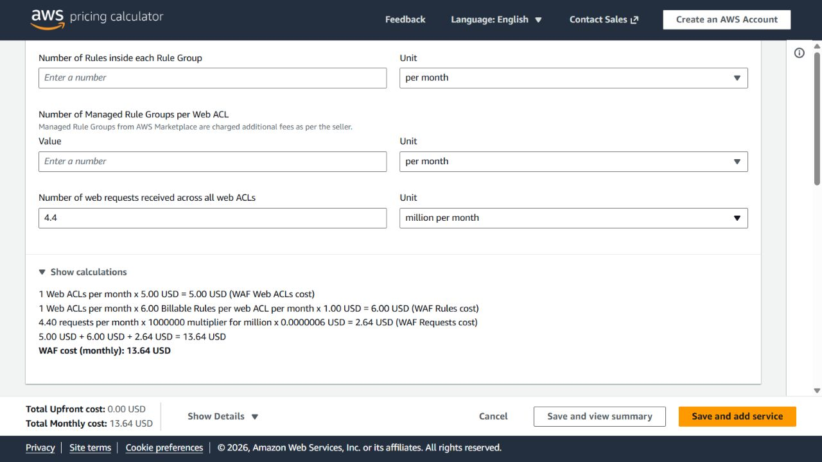
E11 | Thành evidence: WAF calculator; WAF pricing; regional Price List; SHA-256 7878b5be02697d4f6f88fa889fe061946b325b0fe37de03a2b2702de8c207dc6 | https://calculator.aws/#/createCalculator/WAF | 2026-10-16 | Attached image: E11-region.jpg
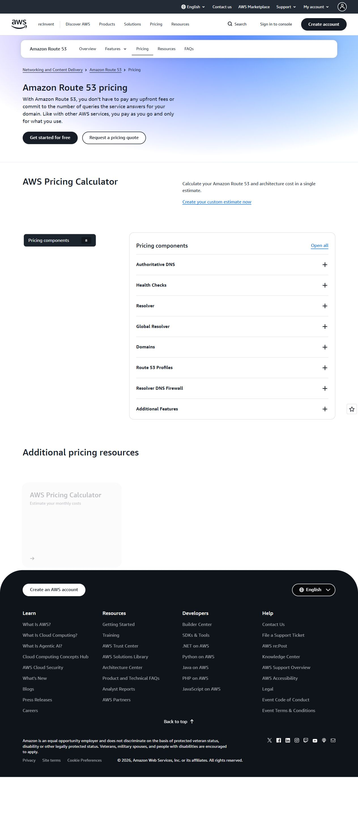
E12 | Thành evidence: Route53 pricing; Price List; SHA-256 c7a769e6955e248b471bee08a8fe2a25abd01dd8acf72237cd41ece72a7821f5 | https://aws.amazon.com/route53/pricing/ | 2026-10-16 | Attached image: E12-DNS.jpg

E13 | Thành evidence: ECS pricing; ACM pricing; SHA-256 f0032be1544571b5c2786e023a4705695392ae245320e2e211a8c6a61964b75e | https://aws.amazon.com/ecs/pricing/ | 2026-10-16 | Attached image: E13-ECS.jpg

E14 | Thành evidence: ECR pricing; regional Price List; SHA-256 f5880710dc40d83ddf8a13f7cb16fe1ad50cdefd22e42214914f774ac9d730a4 | https://aws.amazon.com/ecr/pricing/ | 2026-10-16 | Attached image: E14-ECR.jpg

E15 | Thành evidence: AWS Database Blog; SHA-256 c6bc6aa324052186a355e9dc56983fbd688875a6344ac6e62f71179cec52beab | https://aws.amazon.com/blogs/database/demystifying-amazon-rds-backup-storage-costs/ | 2026-10-16 | Attached image: E15-backup-policy.jpg
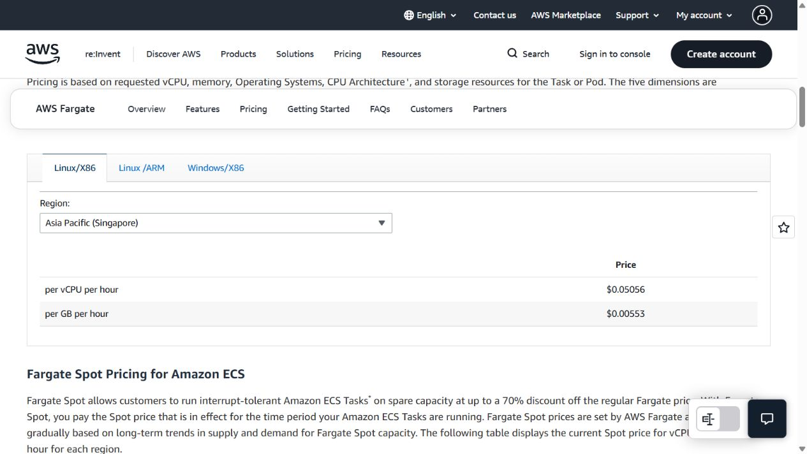
E16 | Thành evidence: Fargate pricing; Price List; SHA-256 86a3a017276af3d6c70ef910c12cd8256bb0d189829f5d60d91f5c9af2284d26 | https://aws.amazon.com/fargate/pricing/ | 2026-10-16 | Attached image: E16-Fargate.png
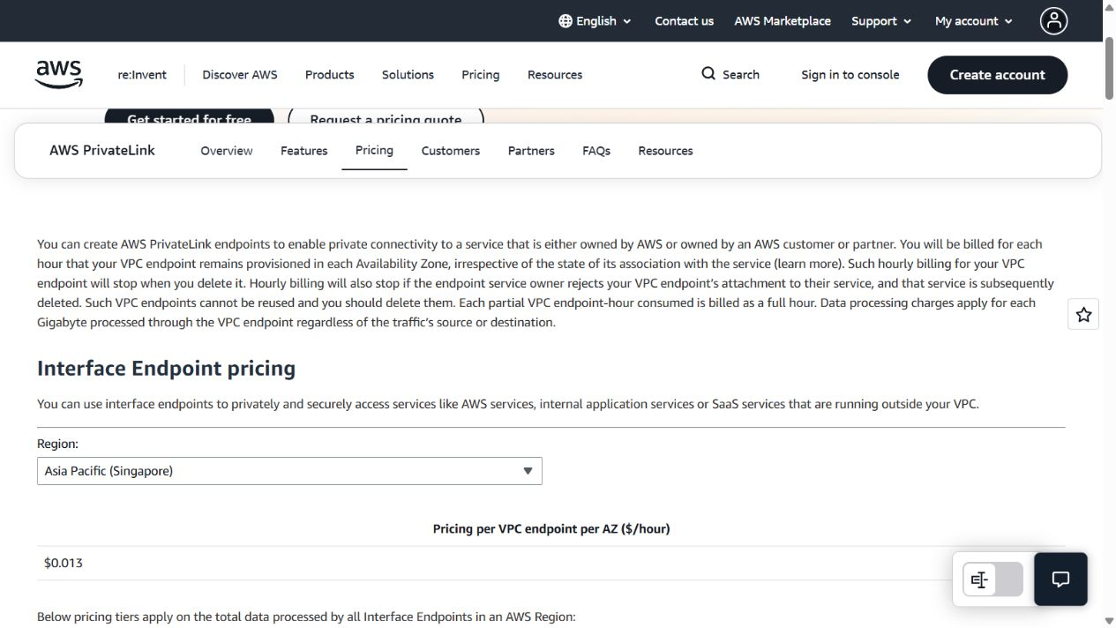
E17 | Thành evidence: PrivateLink pricing; Price List; SHA-256 2873c31147f94b606fb8c430831135a430f6a69a73332dc351669c5e5cdfa3f4 | https://aws.amazon.com/privatelink/pricing/ | 2026-10-16 | Attached image: E17-PrivateLink.png
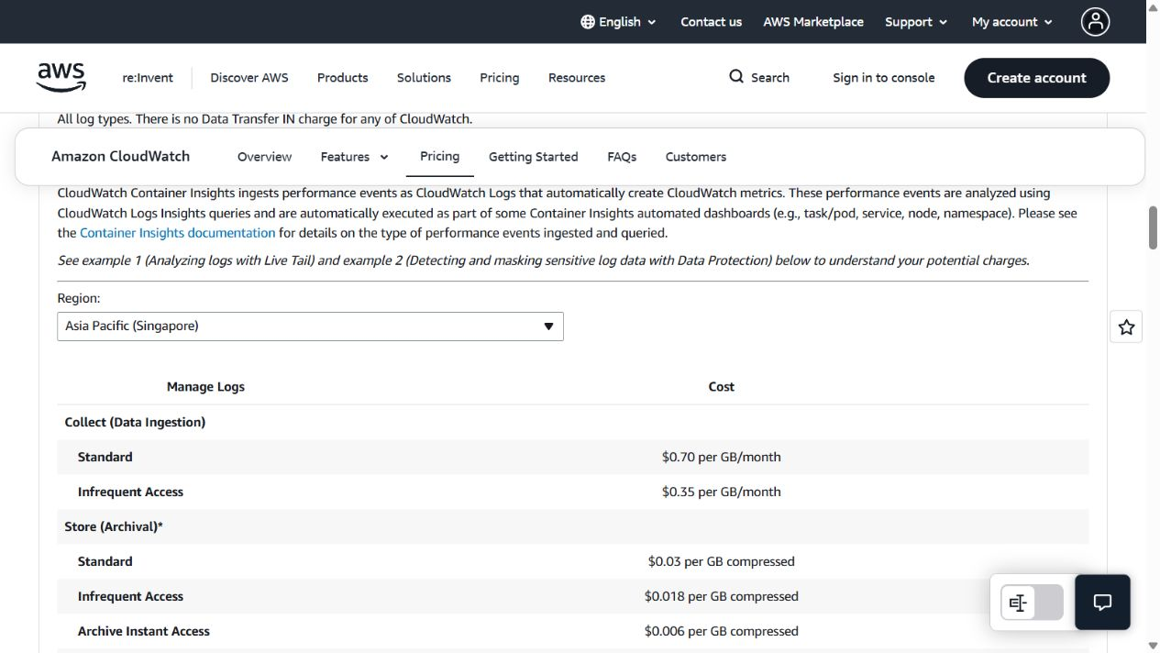
E18 | Thành evidence: CloudWatch pricing; Price List; SHA-256 fc868d85cd8a9f216a930b0850a7e18757b622cb0aa422d6507941c7e104cb45 | https://aws.amazon.com/cloudwatch/pricing/ | 2026-10-16 | Attached image: E18-CloudWatch.png
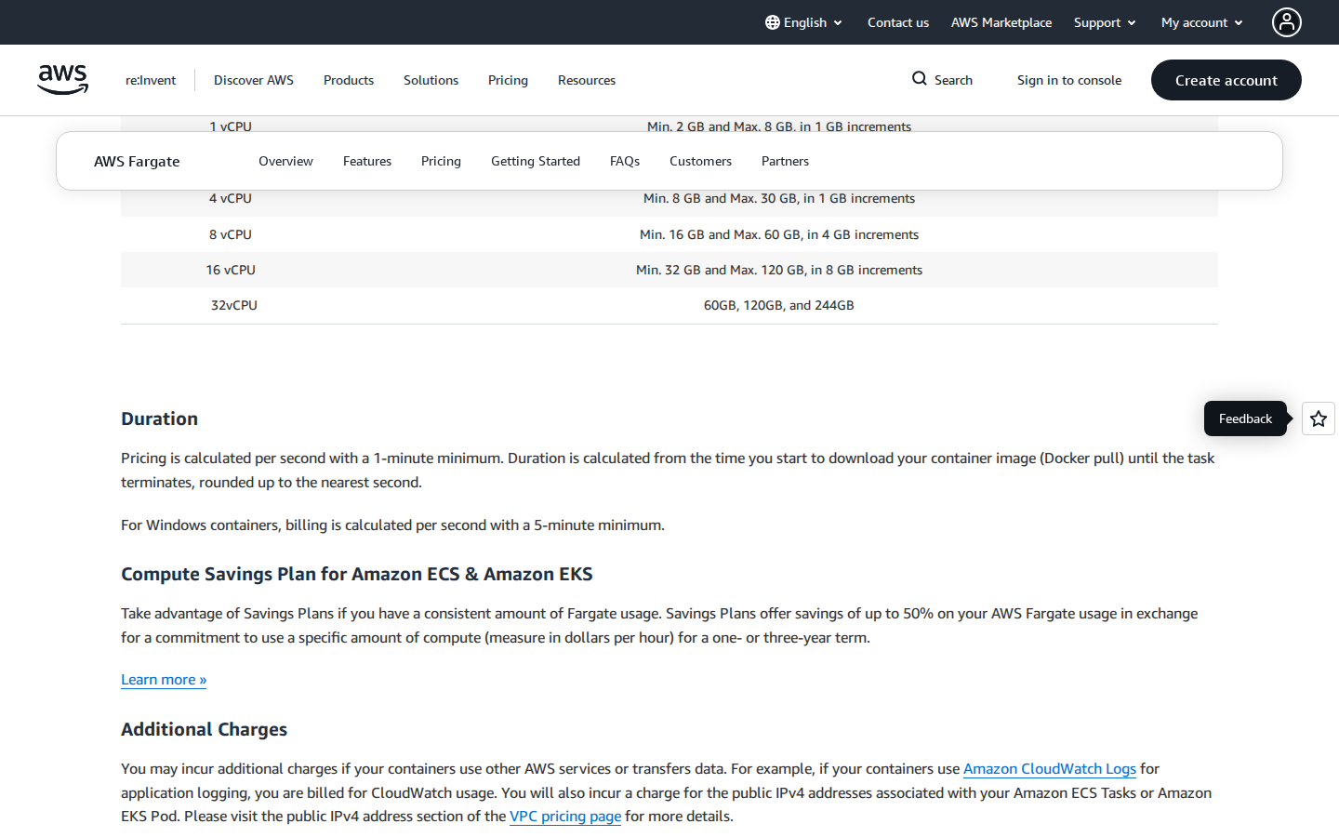
E41 | Fargate ARM 60-second minimum and image-pull billing | https://aws.amazon.com/fargate/pricing/ | 2026-10-16 | Attached image: E-SBX-01_fargate.png
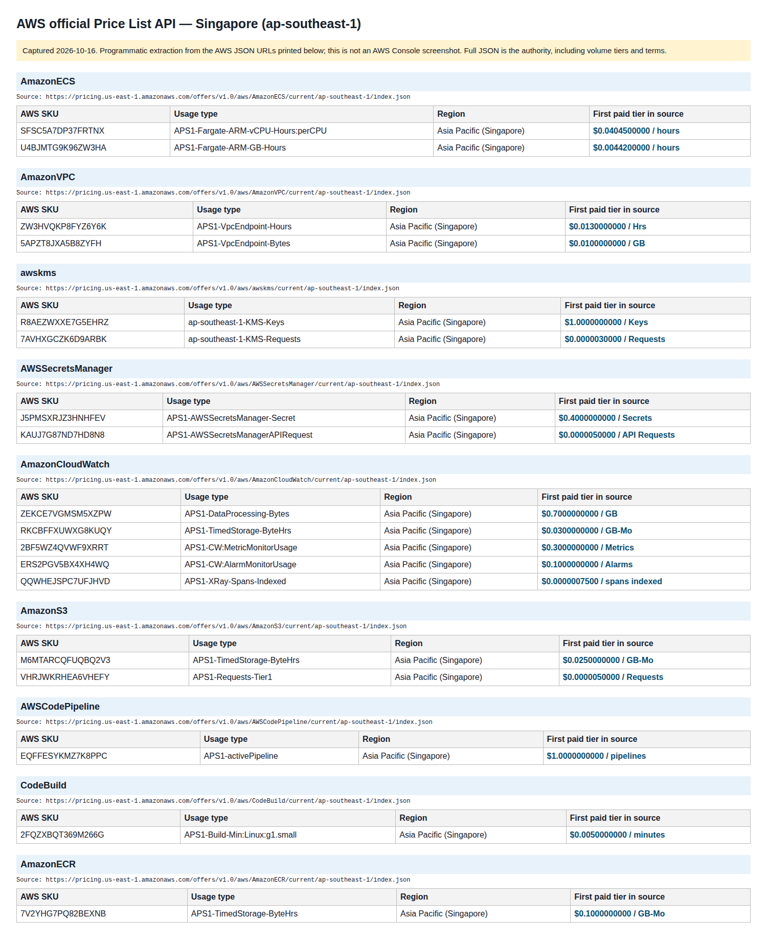
E42 | Fargate ARM Singapore vCPU/GB SKU and rate catalog | https://pricing.us-east-1.amazonaws.com/offers/v1.0/aws/AmazonECS/current/ap-southeast-1/index.json | 2026-10-16 | Attached image: E-CATALOG-01_singapore_skus.png
E43 | Sandbox VPC endpoint hourly and data processing rates | https://pricing.us-east-1.amazonaws.com/offers/v1.0/aws/AmazonVPC/current/ap-southeast-1/index.json | 2026-10-16 | Attached image: E-CATALOG-01_singapore_skus.png
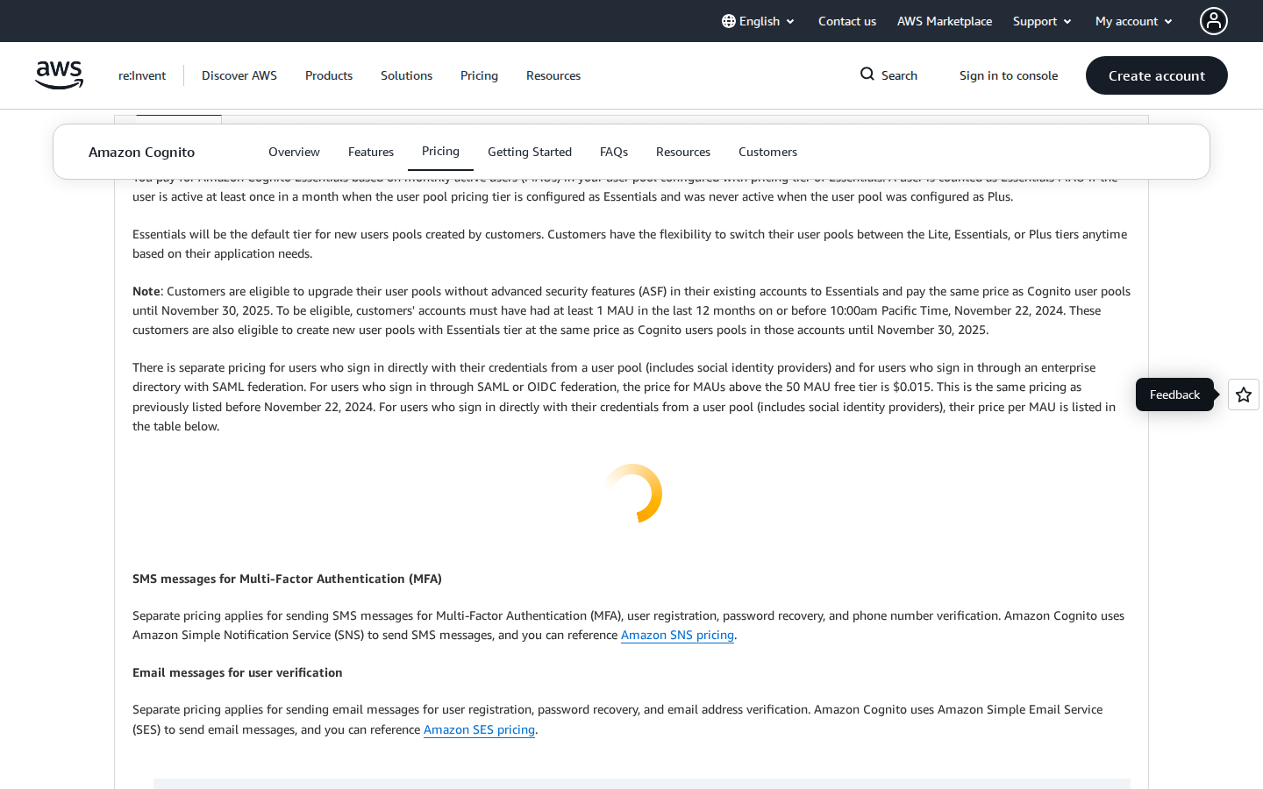
E44 | Cognito enterprise federation MAU pricing | https://aws.amazon.com/cognito/pricing/ | 2026-10-16 | Attached image: E-AUTH-01_cognito.png
E45 | IAM and PostgreSQL RLS included mechanisms | https://aws.amazon.com/iam/pricing/ | 2026-10-16 | PENDING_VERIFICATION: no raster screenshot available for this source
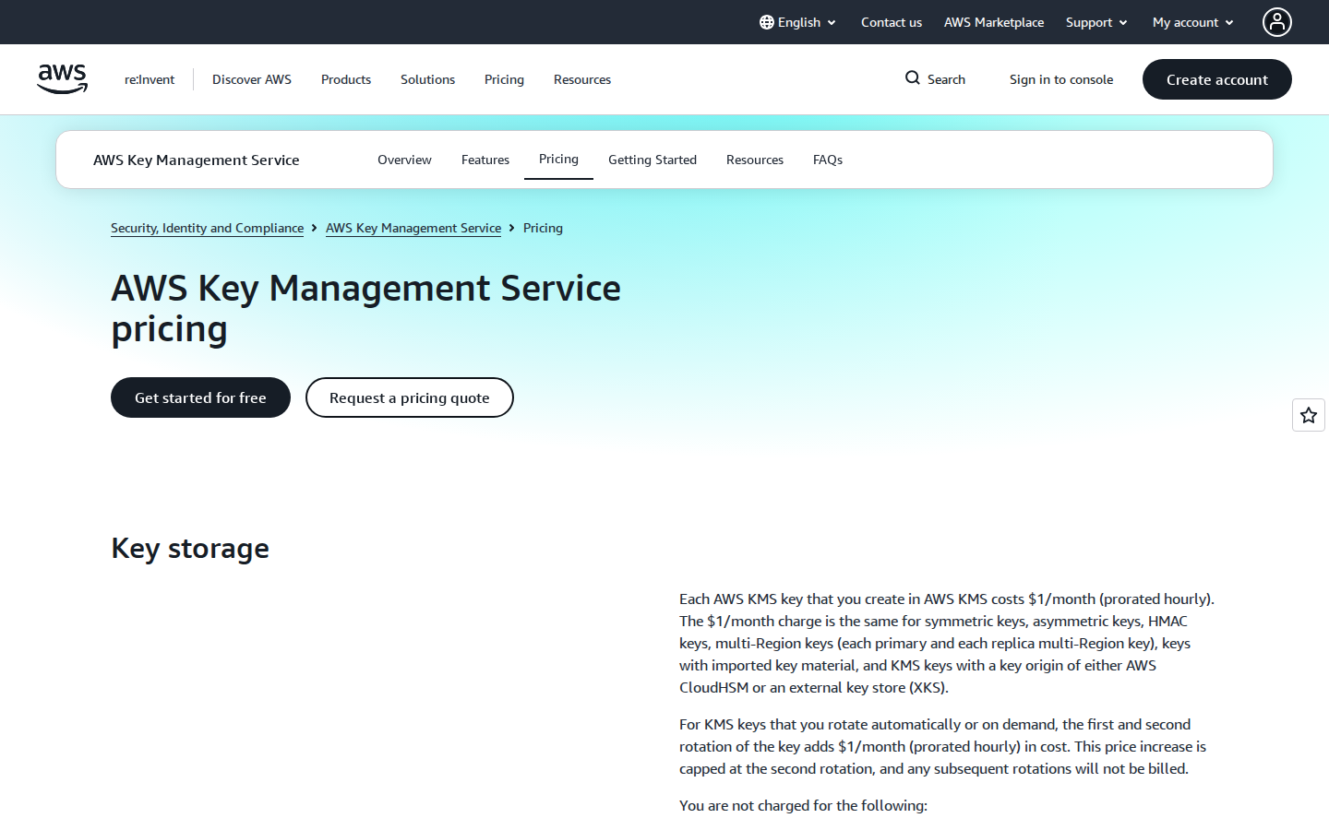
E46 | KMS key and symmetric API request pricing | https://pricing.us-east-1.amazonaws.com/offers/v1.0/aws/awskms/current/ap-southeast-1/index.json | 2026-10-16 | Attached image: E-KMS-01_kms.png
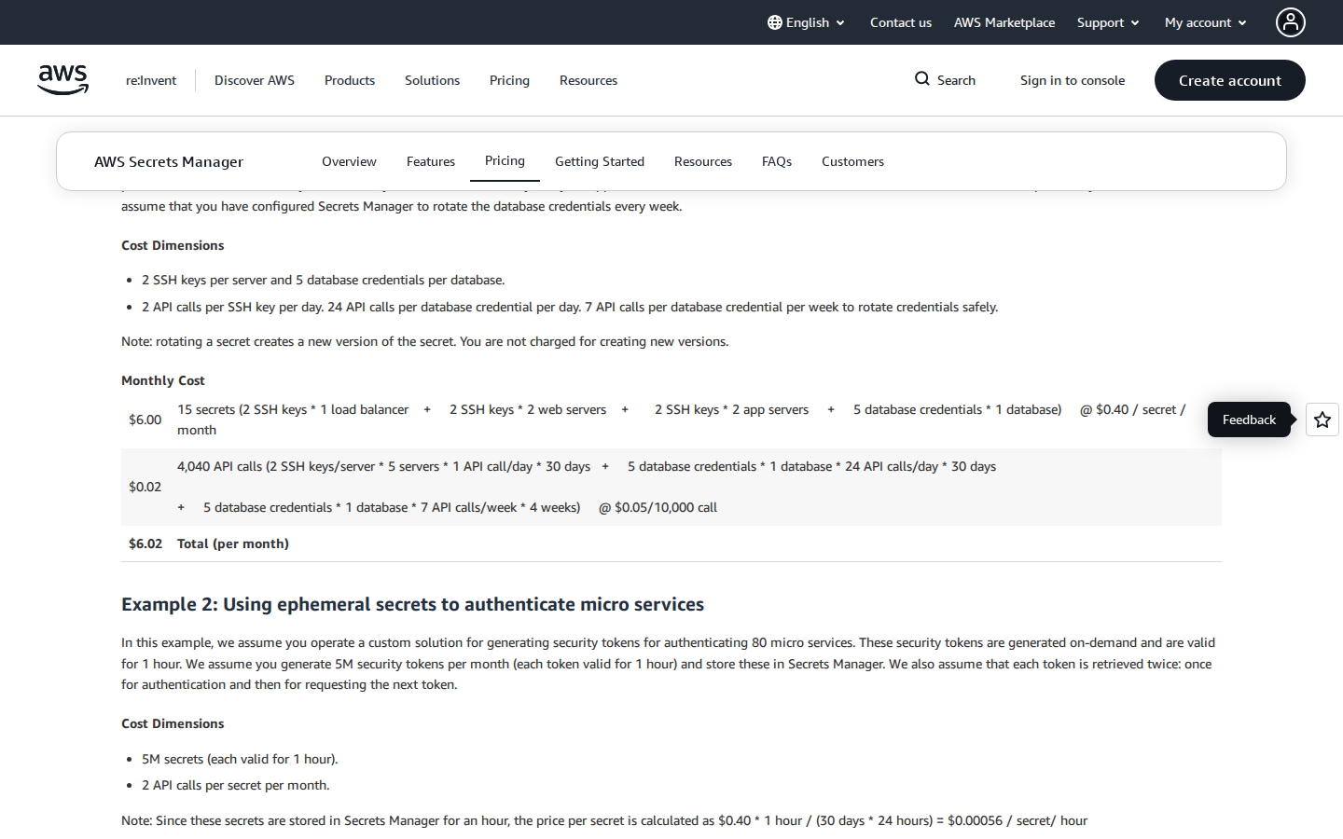
E47 | Secrets Manager secret-month and API request pricing | https://pricing.us-east-1.amazonaws.com/offers/v1.0/aws/AWSSecretsManager/current/ap-southeast-1/index.json | 2026-10-16 | Attached image: E-SEC-01_secrets.png
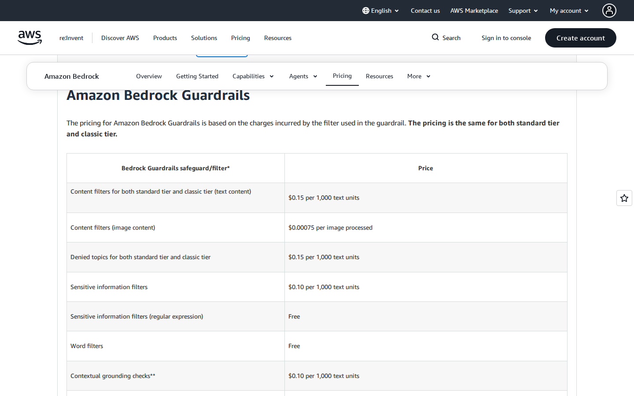
E48 | Bedrock Guardrails content, PII and image filter pricing | https://aws.amazon.com/bedrock/pricing/ | 2026-10-16 | Attached image: E-GOV-01_guardrails.png
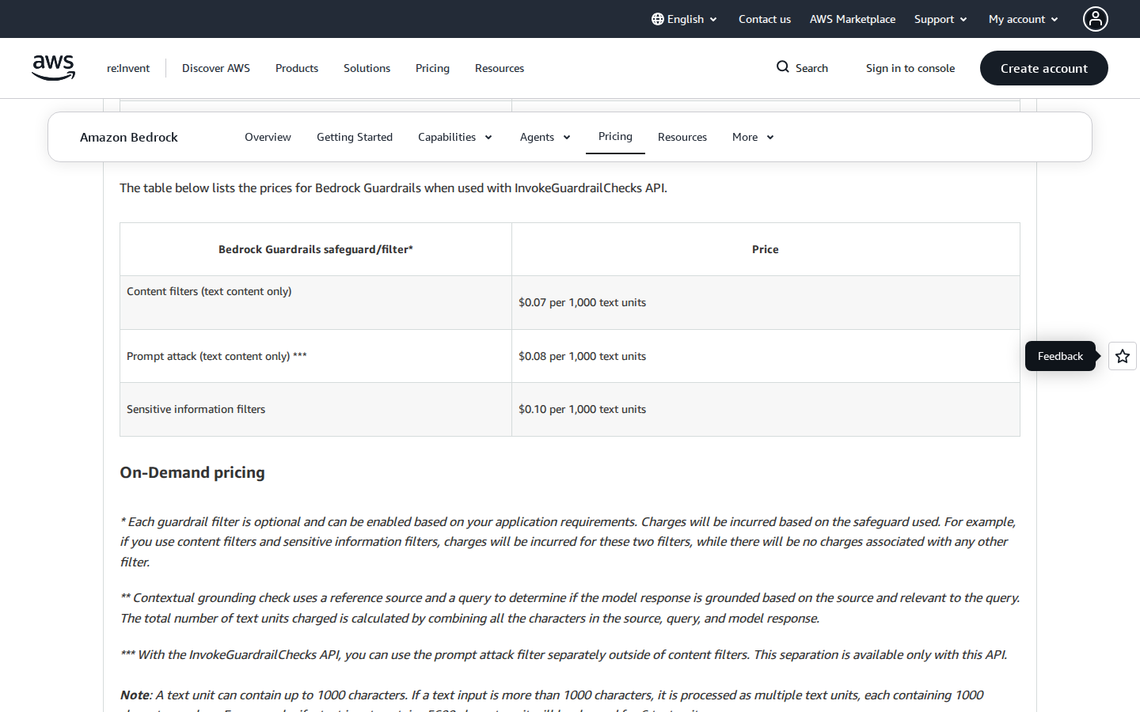
E49 | InvokeGuardrailChecks prompt-attack pricing | https://aws.amazon.com/bedrock/pricing/ | 2026-10-16 | Attached image: E-GOV-02_prompt_attack.png
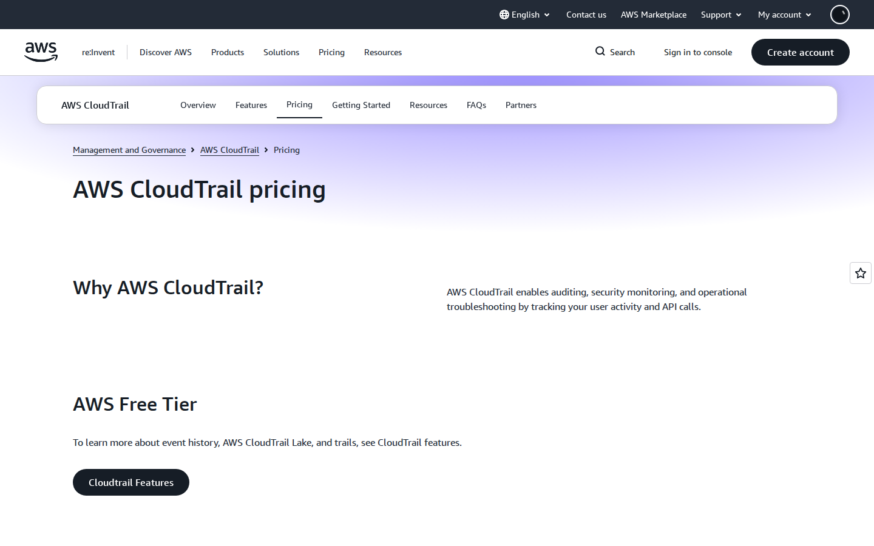
E50 | CloudTrail data-event pricing | https://aws.amazon.com/cloudtrail/pricing/ | 2026-10-16 | Attached image: E-AUD-01_cloudtrail.png
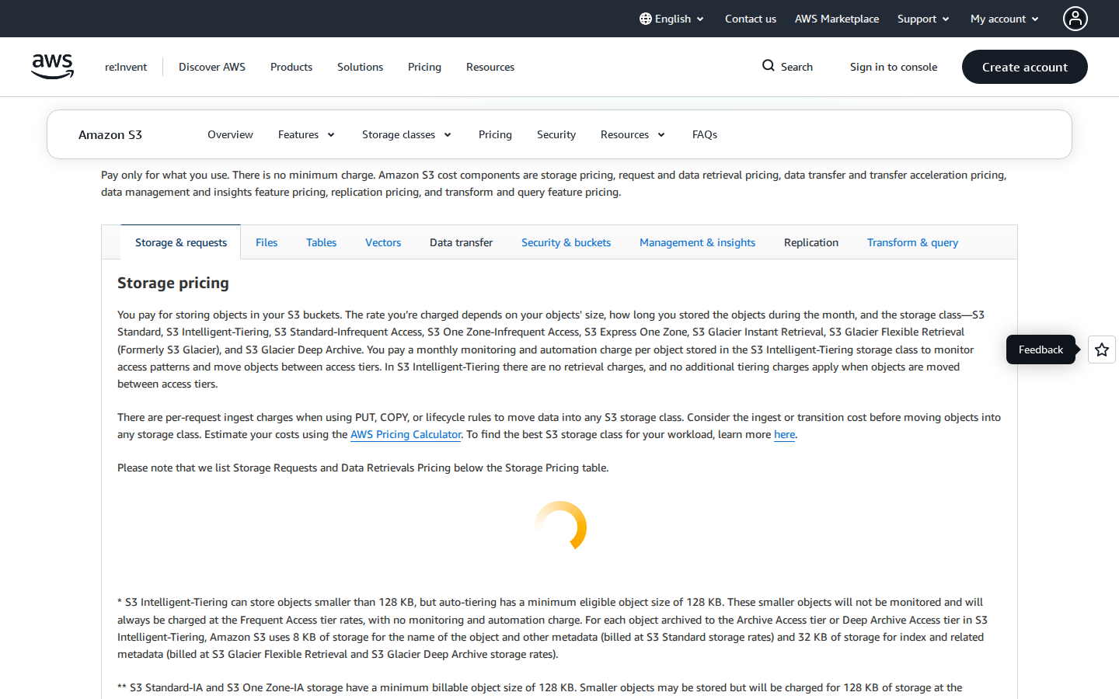
E51 | S3 audit storage and PUT pricing | https://pricing.us-east-1.amazonaws.com/offers/v1.0/aws/AmazonS3/current/ap-southeast-1/index.json | 2026-10-16 | Attached image: E-AUD-02_s3.png
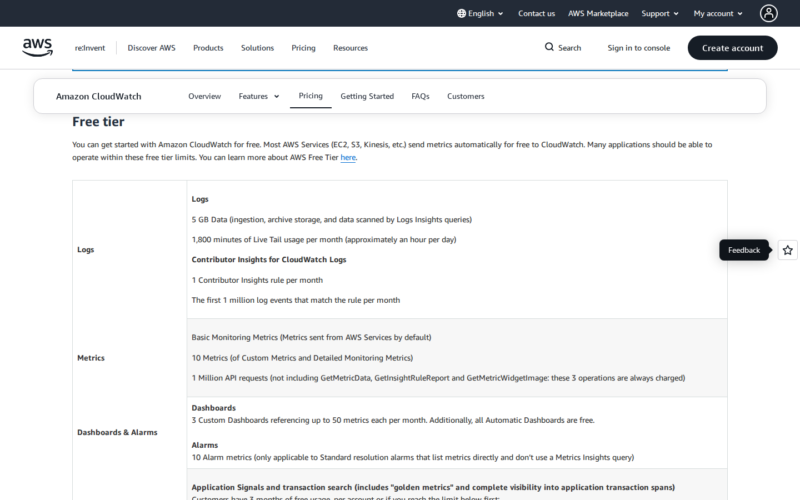
E52 | CloudWatch Logs, metrics, alarms and X-Ray pricing | https://pricing.us-east-1.amazonaws.com/offers/v1.0/aws/AmazonCloudWatch/current/ap-southeast-1/index.json | 2026-10-16 | Attached image: E-MON-01_cloudwatch.png
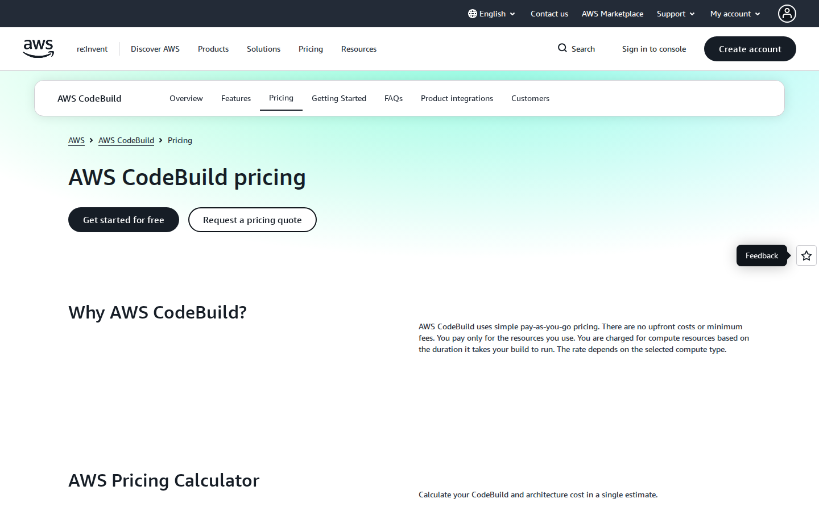
E53 | CodePipeline, CodeBuild and ECR pricing | https://aws.amazon.com/codepipeline/pricing/ | 2026-10-16 | Attached image: E-CICD-01_codebuild.png
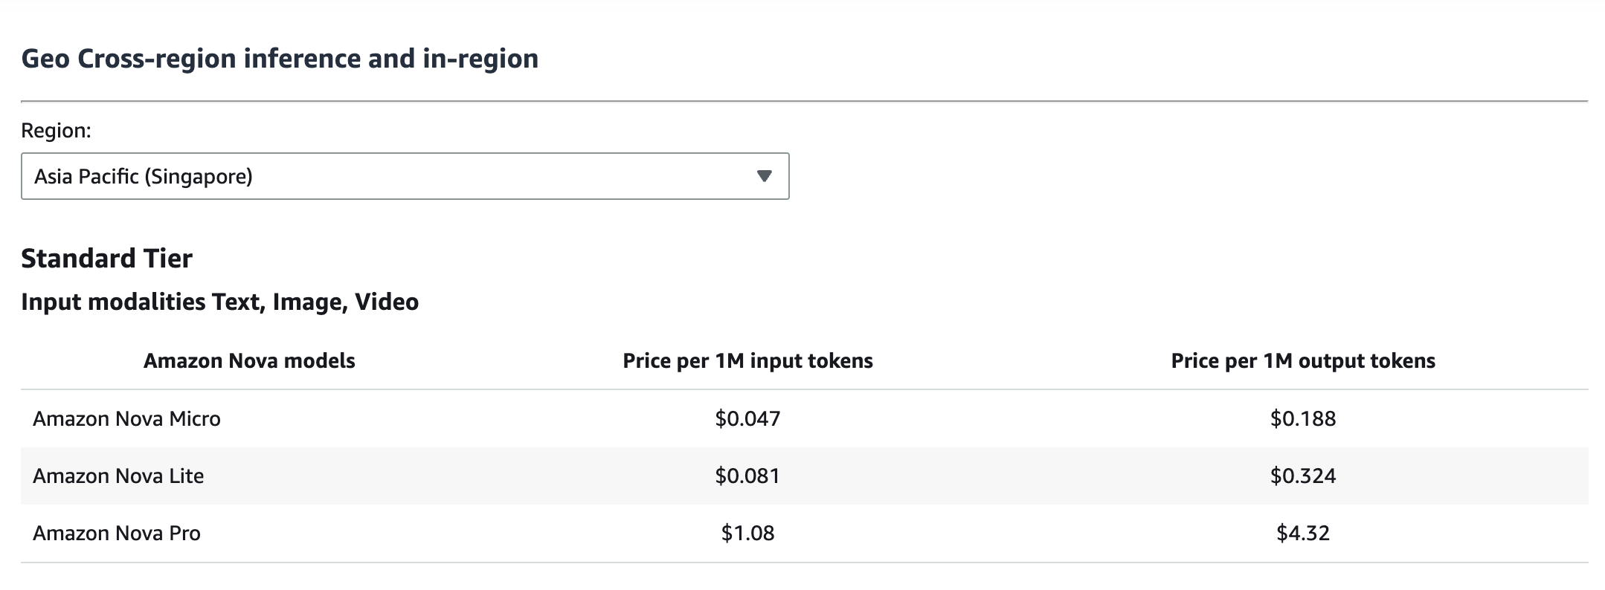
E60 | Team-recorded Singapore standard token prices: Nova Micro 0.047/0.188, Lite 0.081/0.324, Pro 1.08/4.32 USD per 1M input/output; benchmark/account availability pending | https://aws.amazon.com/bedrock/pricing/ | 2026-10-16 | Attached image: nova_singapore_standard.png
E61 | Nova Micro/Lite/Pro model cards and APAC inference availability; no quality benchmark result | https://docs.aws.amazon.com/bedrock/latest/userguide/models-region-compatibility.html | 2026-10-16 | PENDING_VERIFICATION: no raster screenshot available for this source
E62 | Titan Text Embeddings V2 public price reference | https://aws.amazon.com/blogs/machine-learning/get-started-with-amazon-titan-text-embeddings-v2-a-new-state-of-the-art-embedding-model-on-aws/ | 2026-10-16 | PENDING_VERIFICATION: no raster screenshot available for this source
E63 | API Gateway HTTP API pricing | https://aws.amazon.com/api-gateway/pricing/ | 2026-10-16 | PENDING_VERIFICATION: no raster screenshot available for this source

